投放人群画像
赞意和对家人群画像均集中在女性，核心年龄为36-40、高消费群体。 赞意主要集中新一二三线城市，对家城市等级更为下沉。 对家触达曝光量级更大，整体A3指标更好， 核心人群均为精致妈妈、新锐白领、资深中产。 赞意竞价触达精准，自然画像中，低消费、都市蓝领、小镇青年占比更多。

触点 |  | 赞意星图 |  | 赞意竞价 |  | 这个改成投后a4 @李弘立 | 投后A4A5
A3新增率 |  | 36.2% |  | 50.0%
曝光&投后A3人群 |  | 达人 曝光人群 | 投后A3人群 | 曝光人群 | 投后A3人群
一线&新一线&二线 占比 |  | #REF! | #REF! | #REF! | #REF!
精资白ta占比 |  | #REF! | #REF! | #REF! | #REF!
人群量级 |  | 9,103,961 | 3,299,931 | 4,950,768 | 2,477,574 |  | 4,548
预测性别 | 男 | #REF! | #REF! | #REF! | #REF! |  | #REF!
 | 女 | #REF! | #REF! | #REF! | #REF! |  | #REF!
预测年龄段 | 18-19 | #REF! | #REF! | #REF! | #REF! |  | #REF!
 | 20-23 | #REF! | #REF! | #REF! | #REF! |  | #REF!
 | 24-30 | #REF! | #REF! | #REF! | #REF! |  | #REF!
 | 31-35 | #REF! | #REF! | #REF! | #REF! |  | #REF!
 | 36-40 | #REF! | #REF! | #REF! | #REF! |  | #REF!
 | 41-45 | #REF! | #REF! | #REF! | #REF! |  | #REF!
 | 46-50 | #REF! | #REF! | #REF! | #REF! |  | #REF!
 | 51-55 | #REF! | #REF! | #REF! | #REF! |  | #REF!
 | 56-59 | #REF! | #REF! | #REF! | #REF! |  | #REF!
 | 60+ | #REF! | #REF! | #REF! | #REF! |  | #REF!
城市等级 | 一线城市 | #REF! | #REF! | #REF! | #REF! |  | #REF!
 | 新一线城市 | #REF! | #REF! | #REF! | #REF! |  | #REF!
 | 二线城市 | #REF! | #REF! | #REF! | #REF! |  | #REF!
 | 三线城市 | #REF! | #REF! | #REF! | #REF! |  | #REF!
 | 四线城市 | #REF! | #REF! | #REF! | #REF! |  | #REF!
 | 五线城市 | #REF! | #REF! | #REF! | #REF! |  | #REF!
预测消费能力 | 低消费 | #REF! | #REF! | #REF! | #REF! |  | #REF!
 | 高消费 | #REF! | #REF! | #REF! | #REF! |  | #REF!
 | 中消费 | #REF! | #REF! | #REF! | #REF! |  | #REF!
八大消费群体 | 新锐白领 | #REF! | #REF! | #REF! | #REF! |  | #REF!
 | 都市银发 | #REF! | #REF! | #REF! | #REF! |  | #REF!
 | 精致妈妈 | #REF! | #REF! | #REF! | #REF! |  | #REF!
 | 都市蓝领 | #REF! | #REF! | #REF! | #REF! |  | #REF!
 | genz | #REF! | #REF! | #REF! | #REF! |  | #REF!
 | 小镇青年 | #REF! | #REF! | #REF! | #REF! |  | #REF!
 | 资深中产 | #REF! | #REF! | #REF! | #REF! |  | #REF!
 | 小镇中老年 | #REF! | #REF! | #REF! | #REF! |  | #REF!
截图留存 |  | 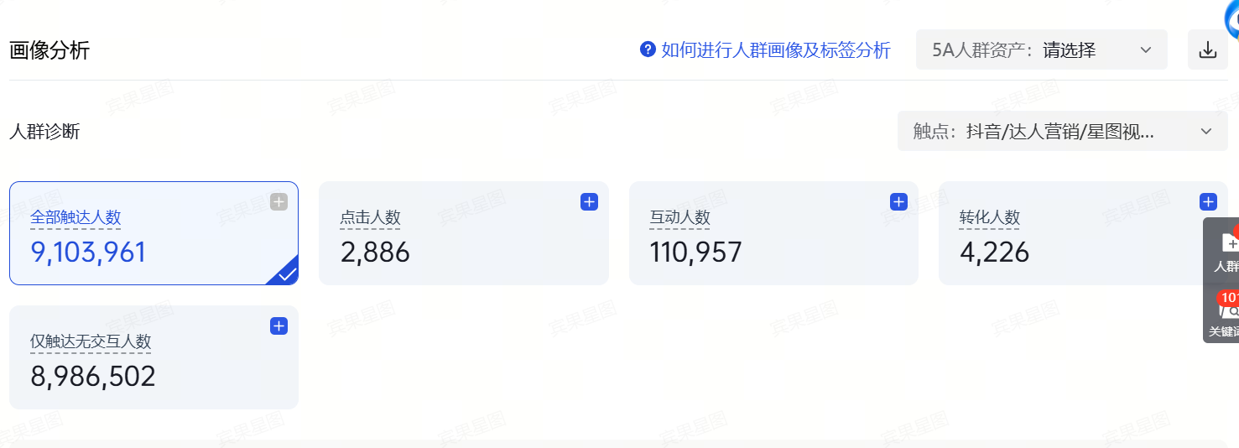 | 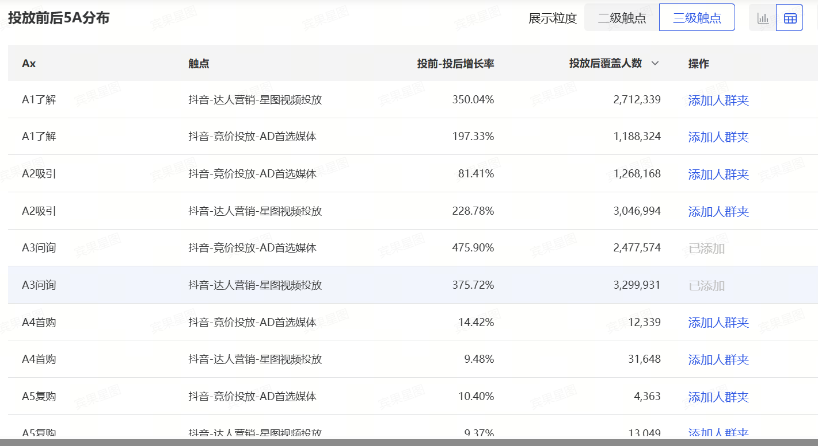 |  |  |  | 